Açıklamalar
FUZZY FUCOM-SOLVER KULLANIMI Yalnızca sarı kutulardaki adımlara göre işlem yapınız. Mor kutular açıklama amacıyla eklenmiştir.

Adım 0: Alttaki sekmeler yardımı ile karar problemine uygun kriter sayısı seçilir.
Kriterlerin karşılaştırmalı önceliklerinin üçgensel bulanık üyelik değerleri burada görülecektir. Bu değerler için Buckley (1985)'in önerdiği "bulanık dilsel ölçek" esas alınmıştır.
Adım 1: Karar problemindeki kriter adları tanımlanır.
 |  |  |  |  |  |  |  |  |  |  |  |  |  |  |  |  |  |  |  |  |  |  |  |  | Model:
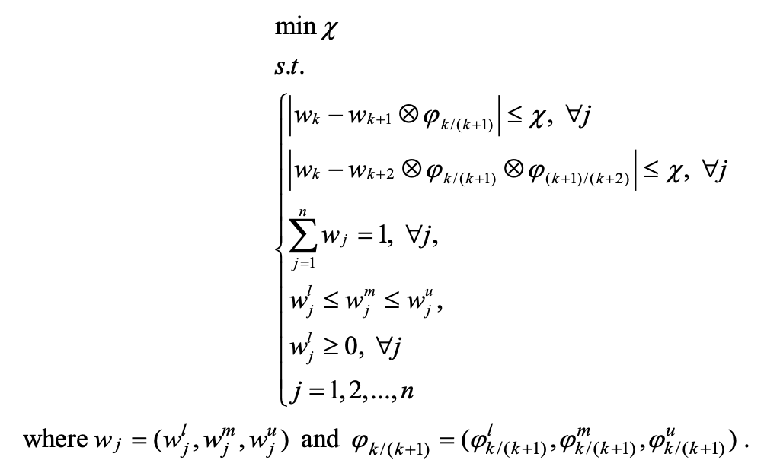
Adım 2: Karar probleminde yer alan kriterlerin önem sıraları belirtilir. Sıralama, kriterlerin önemine göre en yüksek ağırlık katsayısına sahip olması beklenen kriterden en düşük önem ağırlıklı kritere doğru yapılır. Soldaki örnekte en önemli kriter C3, en az önemli kriter ise C5 olarak belirlenmiştir.
Kriter Sayısı= 6 | Kriter 1 | Kriter 2 | Kriter 3 | Kriter 4 | Kriter 5 | Kriter 6
Kriter Adı | C1 | C2 | C3 | C4 | C5 | C6
Sıralama | 2 | 3 | 1 | 4 | 6 | 5

Adım 3: Sıralanan kriterlerin karşılaştırmalı öncelikleri belirlenir. Karşılaştırmalar, birinci sıradaki (en önemli) kritere göre yapılır. Karşılaştırmalar için dilsel (sözel) terimleri temsil eden "bulanık dilsel ölçek" esas alınmıştır.
 |  |  |  |  |  |  | Üçgensel Bulanık Üyelik Değerleri
Kriterler (Önem sırasına göre) | C3 | C1 | C2 | C4 | C6 | C5 | C3 |  |  | C1 |  |  | C2 |  |  | C4 |  |  | C6 |  |  | C5
Karşılaştırmalı Öncelikler | 1 | 2 | 4 | 7 | 8 | 9 | 1 | 1 | 1 | 1 | 2 | 3 | 3 | 4 | 5 | 6 | 7 | 8 | 7 | 8 | 9 | 9 | 9 | 9

Kriterlerin karşılaştırmalı öncelikleri için üçgensel bulanık üyelik değerleri burada görülecektir. Karşılaştırmalı öncelik $C_{j(k)}$ kriterinin sıralamasının, $C_{j(k+1)}$ kriterinin sıralamasına göre avantajını temsil etmektedir.
Adım 4: "Veri" sekmesi altındaki "Çözücü" ve ardından "Çöz" işlevine tıklanır. Otomatik olarak hesaplanan nihai kriter ağırlıkları bu alanda elde edilir.
Kesin Ağırlık Değerleri | C3 | C1 | C2 | C4 | C6 | C5
 | 0.4489 | 0.2120 | 0.0998 | 0.0685 | 0.0778 | 0.0931
 |  |  |  |  |  |  | Kriterlerin Karşılaştırmalı Tercihi
 |  |  |  |  |  |  | C3/C1 |  |  | C1/C2 |  |  | C2/C4 |  |  | C4/C6 |  |  | C6/C5
Tam Tutarlılıktan Sapma/Deviations from the Maximum Consistency (TTS/DMC) |  |  |  |  |  |  | 1.00 | 2.00 | 3.00 | 1.00 | 2.00 | 5.00 | 1.20 | 1.75 | 2.67 | 0.88 | 1.14 | 1.50 | 1.00 | 1.13 | 1.29
TTS (χ) | 0.056
TTS derecesi (tam tutarlılıktan sapma), kriterlerin tahmini karşılaştırmalı önceliklerinden elde edilen önem ağırlık katsayılarının sapma değeridir. TTS sıfır ise, yani χ=0,00 ise maksimum tutarlılık gereksinimi karşılanır. TTS, elde edilen kriterlerin önem ağırlıklarının güvenilirliğini gösterir.
 |  |  |  |  |  |  | C3/C2 |  |  | C1/C4 |  |  | C2/C6 |  |  | C4/C5
 |  |  |  |  |  |  | 1.00 | 4.00 | 15.00 | 1.20 | 3.50 | 13.33 | 1.05 | 2.00 | 4.00 | 0.88 | 1.29 | 1.93 |  |  |  |  |  |  | Pamučar, D., & Ecer, F. (2020). Prioritizing the Weights of the Evaluation Criteria Under Fuzziness: The Fuzzy Full Consistency Method – FUCOM-F. Facta Universitatis, Series: Mechanical Engineering, 18(3), 419-437.
Bulanık Ağırlık Değerleri
 | L(Ci) | M(Ci) | U(Ci)
C3 | 0.17 | 0.51 | 0.51
C1 | 0.15 | 0.22 | 0.22
C2 | 0.04 | 0.11 | 0.11
C4 | 0.02 | 0.08 | 0.08
C6 | 0.04 | 0.08 | 0.09
C5 | 0.06 | 0.10 | 0.10

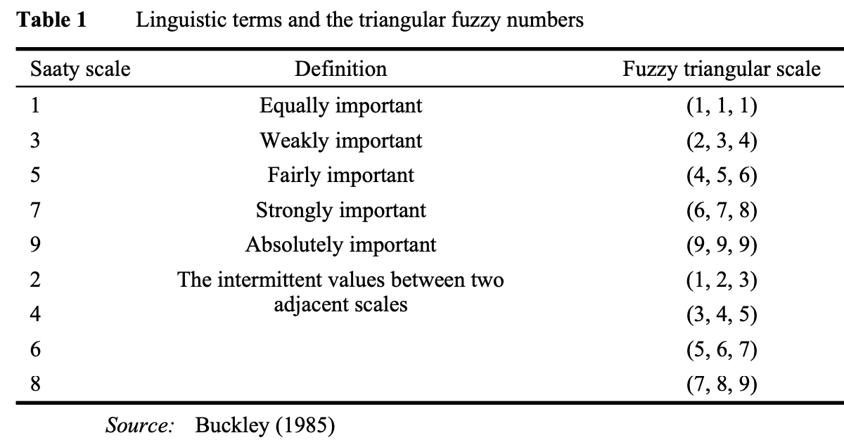
 |  |  |  |  |  |  | Üçgensel Bulanık Ağırlık Değerleri |  |  |  |  |  |  |  |  |  |  |  |  |  |  |  |  |  | Bulanık dilsel (sözel) ölçek ve üçgensel bulanık sayılar
 |  |  |  |  |  |  | C3 |  |  | C1 |  |  | C2 |  |  | C4 |  |  | C6 |  |  | C5
 |  |  |  |  |  |  | L(C3) | M(C3) | U(C3) | L(C1) | M(C1) | U(C1) | L(C2) | M(C2) | U(C2) | L(C4) | M(C4) | U(C4) | L(C6) | M(C6) | U(C6) | L(C5) | M(C5) | U(C5)
Otomatik olarak hesaplanan bulanık kriter ağırlıkları bu alanda görülür.
 |  |  |  |  |  |  | 0.17 | 0.51 | 0.51 | 0.15 | 0.22 | 0.22 | 0.04 | 0.11 | 0.11 | 0.02 | 0.08 | 0.08 | 0.04 | 0.08 | 0.09 | 0.06 | 0.10 | 0.10

Soldaki grafik, kriterlere ait üçgensel bulanık ağırlık değerlerini;
Sağdaki grafik, kriterlere ait kesin/nihai ağırlık değerlerini gösterir.

 |  |  |  |  |  |  |  |  |  |  |  |  |  |  |  |  |  |  |  |  |  |  |  |  | Buckley, J.J. (1985). Fuzzy hierarchical analysis. Fuzzy Sets Systems, Vol. 17, No. 1, pp.233–247.

C=2
Kriter Sayısı= 2 | Kriter 1 | Kriter 2
Kriter Adı | C1 | C2
Sıralama | 1 | 2

 |  |  | Üçgensel Bulanık Üyelik Değerleri
Kriterler (Önem sırasına göre) | C1 | C2 | C1 |  |  | C2
Karşılaştırmalı Öncelikler | 1 | 2 | 1 | 1 | 1 | 1 | 2 | 3

Kesin Ağırlık Değerleri | C1 | C2
 | 0.6600 | 0.3400
 |  |  | Kriterlerin Karşılaştırmalı Tercihi
 |  |  | C1/C2
Tam Tutarlılıktan Sapma/Deviations from the Maximum Consistency (TTS/DMC) |  |  | 1.00 | 2.00 | 3.00
TTS (χ) | 0.000

Bulanık Ağırlık Değerleri
 | L(Ci) | M(Ci) | U(Ci)
C1 | 0.36 | 0.72 | 0.72
C2 | 0.24 | 0.36 | 0.36
 |  |  | Üçgensel Bulanık Ağırlık Değerleri
 |  |  | C1 |  |  | C2
 |  |  | L(C1) | M(C1) | U(C1) | L(C2) | M(C2) | U(C2)
 |  |  | 0.36 | 0.72 | 0.72 | 0.24 | 0.36 | 0.36

C=3
Kriter Sayısı= 3 | Kriter 1 | Kriter 2 | Kriter 3
Kriter Adı | C1 | C2 | C3
Sıralama | 1 | 2 | 3

 |  |  |  | Üçgensel Bulanık Üyelik Değerleri
Kriterler (Önem sırasına göre) | C1 | C2 | C3 | C1 |  |  | C2 |  |  | C3
Karşılaştırmalı Öncelikler | 1 | 2 | 3 | 1 | 1 | 1 | 1 | 2 | 3 | 2 | 3 | 4

Kesin Ağırlık Değerleri | C1 | C2 | C3
 | 0.5353 | 0.2677 | 0.1970
 |  |  |  | Kriterlerin Karşılaştırmalı Tercihi
 |  |  |  | C1/C2 |  |  | C2/C3
Tam Tutarlılıktan Sapma/Deviations from the Maximum Consistency (TTS/DMC) |  |  |  | 1.00 | 2.00 | 3.00 | 0.67 | 1.50 | 4.00
TTS (χ) | 0.000
 |  |  |  | C1/C3
Bulanık Ağırlık Değerleri
 | L(Ci) | M(Ci) | U(Ci)
C1 | 0.27 | 0.54 | 0.80
C2 | 0.27 | 0.27 | 0.27
C3 | 0.07 | 0.18 | 0.40
 |  |  |  | 0.67 | 3.00 | 12.00

 |  |  |  | Üçgensel Bulanık Ağırlık Değerleri
 |  |  |  | C1 |  |  | C2 |  |  | C3
 |  |  |  | L(C1) | M(C1) | U(C1) | L(C2) | M(C2) | U(C2) | L(C3) | M(C3) | U(C3)
 |  |  |  | 0.27 | 0.54 | 0.80 | 0.27 | 0.27 | 0.27 | 0.07 | 0.18 | 0.40

C=4
Kriter Sayısı= 4 | Kriter 1 | Kriter 2 | Kriter 3 | Kriter 4
Kriter Adı | C1 | C2 | C3 | C4
Sıralama | 1 | 2 | 3 | 4

 |  |  |  |  | Üçgensel Bulanık Üyelik Değerleri
Kriterler (Önem sırasına göre) | C1 | C2 | C3 | C4 | C1 |  |  | C2 |  |  | C3 |  |  | C4
Karşılaştırmalı Öncelikler | 1 | 2 | 3 | 4 | 1 | 1 | 1 | 1 | 2 | 3 | 2 | 3 | 4 | 3 | 4 | 5

Kesin Ağırlık Değerleri | C1 | C2 | C3 | C4
 | 0.4824 | 0.2367 | 0.1385 | 0.1423
 |  |  |  |  | Kriterlerin Karşılaştırmalı Tercihi
 |  |  |  |  | C1/C2 |  |  | C2/C3 |  |  | C3/C4
Tam Tutarlılıktan Sapma/Deviations from the Maximum Consistency (TTS/DMC) |  |  |  |  | 1.00 | 2.00 | 3.00 | 0.67 | 1.50 | 4.00 | 0.75 | 1.33 | 2.50
TTS (χ) | 0.074
 |  |  |  |  | C1/C3 |  |  | C2/C4
Bulanık Ağırlık Değerleri
 | L(Ci) | M(Ci) | U(Ci)
C1 | 0.18 | 0.54 | 0.55
C2 | 0.16 | 0.25 | 0.25
C3 | 0.05 | 0.16 | 0.16
C4 | 0.03 | 0.16 | 0.17
 |  |  |  |  | 0.67 | 3.00 | 12.00 | 0.50 | 2.00 | 10.00

 |  |  |  |  | Üçgensel Bulanık Ağırlık Değerleri
 |  |  |  |  | C1 |  |  | C2 |  |  | C3 |  |  | C4
 |  |  |  |  | L(C1) | M(C1) | U(C1) | L(C2) | M(C2) | U(C2) | L(C3) | M(C3) | U(C3) | L(C4) | M(C4) | U(C4)
 |  |  |  |  | 0.18 | 0.54 | 0.55 | 0.16 | 0.25 | 0.25 | 0.05 | 0.16 | 0.16 | 0.03 | 0.16 | 0.17

C=5
Kriter Sayısı= 5 | Kriter 1 | Kriter 2 | Kriter 3 | Kriter 4 | Kriter 5
Kriter Adı | C1 | C2 | C3 | C4 | C5
Sıralama | 1 | 2 | 3 | 4 | 5

 |  |  |  |  |  | Üçgensel Bulanık Üyelik Değerleri
Kriterler (Önem sırasına göre) | C1 | C2 | C3 | C4 | C5 | C1 |  |  | C2 |  |  | C3 |  |  | C4 |  |  | C5
Karşılaştırmalı Öncelikler | 1 | 2 | 3 | 4 | 5 | 1 | 1 | 1 | 1 | 2 | 3 | 2 | 3 | 4 | 3 | 4 | 5 | 4 | 5 | 6

Kesin Ağırlık Değerleri | C1 | C2 | C3 | C4 | C5
 | 0.4311 | 0.2116 | 0.1239 | 0.1270 | 0.1064
 |  |  |  |  |  | Kriterlerin Karşılaştırmalı Tercihi
 |  |  |  |  |  | C1/C2 |  |  | C2/C3 |  |  | C3/C4 |  |  | C4/C5
Tam Tutarlılıktan Sapma/Deviations from the Maximum Consistency (TTS/DMC) |  |  |  |  |  | 1.00 | 2.00 | 3.00 | 0.67 | 1.50 | 4.00 | 0.75 | 1.33 | 2.50 | 0.80 | 1.25 | 2.00
TTS (χ) | 0.066
 |  |  |  |  |  | C1/C3 |  |  | C2/C4 |  |  | C3/C5
Bulanık Ağırlık Değerleri
 | L(Ci) | M(Ci) | U(Ci)
C1 | 0.16 | 0.48 | 0.49
C2 | 0.14 | 0.23 | 0.23
C3 | 0.05 | 0.14 | 0.14
C4 | 0.03 | 0.15 | 0.15
C5 | 0.04 | 0.12 | 0.12
 |  |  |  |  |  | 0.67 | 3.00 | 12.00 | 0.50 | 2.00 | 10.00 | 0.60 | 1.67 | 5.00

 |  |  |  |  |  | Üçgensel Bulanık Ağırlık Değerleri
 |  |  |  |  |  | C1 |  |  | C2 |  |  | C3 |  |  | C4 |  |  | C5
 |  |  |  |  |  | L(C1) | M(C1) | U(C1) | L(C2) | M(C2) | U(C2) | L(C3) | M(C3) | U(C3) | L(C4) | M(C4) | U(C4) | L(C5) | M(C5) | U(C5)
 |  |  |  |  |  | 0.16 | 0.48 | 0.49 | 0.14 | 0.23 | 0.23 | 0.05 | 0.14 | 0.14 | 0.03 | 0.15 | 0.15 | 0.04 | 0.12 | 0.12

C=6
Kriter Sayısı= 6 | Kriter 1 | Kriter 2 | Kriter 3 | Kriter 4 | Kriter 5 | Kriter 6
Kriter Adı | C1 | C2 | C3 | C4 | C5 | C6
Sıralama | 1 | 2 | 3 | 4 | 5 | 6

 |  |  |  |  |  |  | Üçgensel Bulanık Üyelik Değerleri
Kriterler (Önem sırasına göre) | C1 | C2 | C3 | C4 | C5 | C6 | C1 |  |  | C2 |  |  | C3 |  |  | C4 |  |  | C5 |  |  | C6
Karşılaştırmalı Öncelikler | 1 | 2 | 3 | 4 | 5 | 6 | 1 | 1 | 1 | 1 | 2 | 3 | 2 | 3 | 4 | 3 | 4 | 5 | 4 | 5 | 6 | 5 | 6 | 7

Kesin Ağırlık Değerleri | C1 | C2 | C3 | C4 | C5 | C6
 | 0.3857 | 0.1893 | 0.1108 | 0.1136 | 0.0952 | 0.1054
 |  |  |  |  |  |  | Kriterlerin Karşılaştırmalı Tercihi
 |  |  |  |  |  |  | C1/C2 |  |  | C2/C3 |  |  | C3/C4 |  |  | C4/C5 |  |  | C5/C6
Tam Tutarlılıktan Sapma/Deviations from the Maximum Consistency (TTS/DMC) |  |  |  |  |  |  | 1.00 | 2.00 | 3.00 | 0.67 | 1.50 | 4.00 | 0.75 | 1.33 | 2.50 | 0.80 | 1.25 | 2.00 | 0.83 | 1.20 | 1.75
TTS (χ) | 0.059
 |  |  |  |  |  |  | C1/C3 |  |  | C2/C4 |  |  | C3/C5 |  |  | C4/C6
Bulanık Ağırlık Değerleri
 | L(Ci) | M(Ci) | U(Ci)
C1 | 0.14 | 0.43 | 0.44
C2 | 0.13 | 0.20 | 0.20
C3 | 0.04 | 0.12 | 0.12
C4 | 0.03 | 0.13 | 0.13
C5 | 0.04 | 0.11 | 0.11
C6 | 0.05 | 0.12 | 0.12
 |  |  |  |  |  |  | 0.67 | 3.00 | 12.00 | 0.50 | 2.00 | 10.00 | 0.60 | 1.67 | 5.00 | 0.67 | 1.50 | 3.50

 |  |  |  |  |  |  | Üçgensel Bulanık Ağırlık Değerleri
 |  |  |  |  |  |  | C1 |  |  | C2 |  |  | C3 |  |  | C4 |  |  | C5 |  |  | C6
 |  |  |  |  |  |  | L(C1) | M(C1) | U(C1) | L(C2) | M(C2) | U(C2) | L(C3) | M(C3) | U(C3) | L(C4) | M(C4) | U(C4) | L(C5) | M(C5) | U(C5) | L(C6) | M(C6) | U(C6)
 |  |  |  |  |  |  | 0.14 | 0.43 | 0.44 | 0.13 | 0.20 | 0.20 | 0.04 | 0.12 | 0.12 | 0.03 | 0.13 | 0.13 | 0.04 | 0.11 | 0.11 | 0.05 | 0.12 | 0.12

C=7
Kriter Sayısı= 7 | Kriter 1 | Kriter 2 | Kriter 3 | Kriter 4 | Kriter 5 | Kriter 6 | Kriter 7
Kriter Adı | C1 | C2 | C3 | C4 | C5 | C6 | C7
Sıralama | 1 | 2 | 3 | 4 | 5 | 6 | 7

 |  |  |  |  |  |  |  | Üçgensel Bulanık Üyelik Değerleri
Kriterler (Önem sırasına göre) | C1 | C2 | C3 | C4 | C5 | C6 | C7 | C1 |  |  | C2 |  |  | C3 |  |  | C4 |  |  | C5 |  |  | C6 |  |  | C7
Karşılaştırmalı Öncelikler | 1 | 2 | 3 | 4 | 5 | 6 | 7 | 1 | 1 | 1 | 1 | 2 | 3 | 2 | 3 | 4 | 3 | 4 | 5 | 4 | 5 | 6 | 5 | 6 | 7 | 6 | 7 | 8

Kesin Ağırlık Değerleri | C1 | C2 | C3 | C4 | C5 | C6 | C7
 | 0.3470 | 0.1703 | 0.0997 | 0.1023 | 0.0857 | 0.0948 | 0.1002
 |  |  |  |  |  |  |  | Kriterlerin Karşılaştırmalı Tercihi
 |  |  |  |  |  |  |  | C1/C2 |  |  | C2/C3 |  |  | C3/C4 |  |  | C4/C5 |  |  | C5/C6 |  |  | C6/C7
Tam Tutarlılıktan Sapma/Deviations from the Maximum Consistency (TTS/DMC) |  |  |  |  |  |  |  | 1.00 | 2.00 | 3.00 | 0.67 | 1.50 | 4.00 | 0.75 | 1.33 | 2.50 | 0.80 | 1.25 | 2.00 | 0.83 | 1.20 | 1.75 | 0.86 | 1.17 | 1.60
TTS (χ) | 0.053
 |  |  |  |  |  |  |  | C1/C3 |  |  | C2/C4 |  |  | C3/C5 |  |  | C4/C6 |  |  | C5/C7
Bulanık Ağırlık Değerleri
 | L(Ci) | M(Ci) | U(Ci)
C1 | 0.13 | 0.39 | 0.39
C2 | 0.11 | 0.18 | 0.18
C3 | 0.04 | 0.11 | 0.11
C4 | 0.02 | 0.12 | 0.12
C5 | 0.03 | 0.10 | 0.10
C6 | 0.05 | 0.10 | 0.10
C7 | 0.05 | 0.11 | 0.12
 |  |  |  |  |  |  |  | 0.67 | 3.00 | 12.00 | 0.50 | 2.00 | 10.00 | 0.60 | 1.67 | 5.00 | 0.67 | 1.50 | 3.50 | 0.71 | 1.40 | 2.80

 |  |  |  |  |  |  |  | Üçgensel Bulanık Ağırlık Değerleri
 |  |  |  |  |  |  |  | C1 |  |  | C2 |  |  | C3 |  |  | C4 |  |  | C5 |  |  | C6 |  |  | C7
 |  |  |  |  |  |  |  | L(C1) | M(C1) | U(C1) | L(C2) | M(C2) | U(C2) | L(C3) | M(C3) | U(C3) | L(C4) | M(C4) | U(C4) | L(C5) | M(C5) | U(C5) | L(C6) | M(C6) | U(C6) | L(C7) | M(C7) | U(C7)
 |  |  |  |  |  |  |  | 0.13 | 0.39 | 0.39 | 0.11 | 0.18 | 0.18 | 0.04 | 0.11 | 0.11 | 0.02 | 0.12 | 0.12 | 0.03 | 0.10 | 0.10 | 0.05 | 0.10 | 0.10 | 0.05 | 0.11 | 0.12

